ER
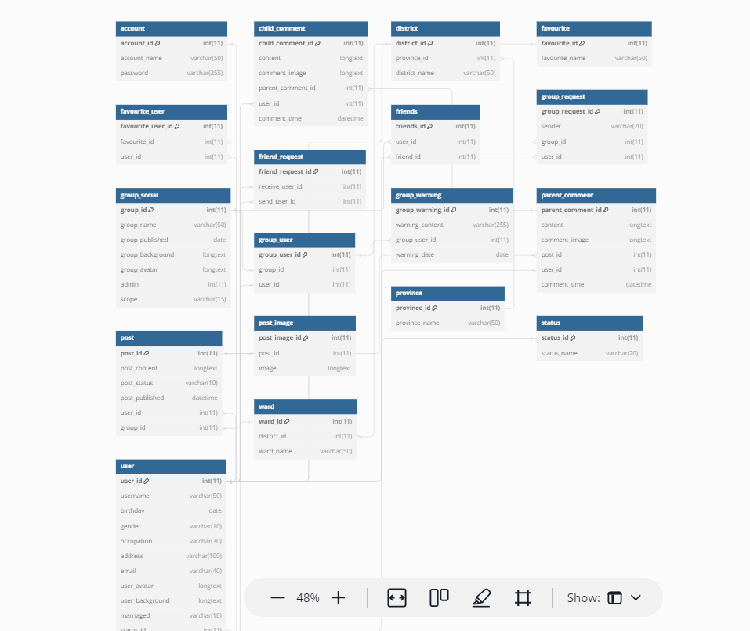

\

My pages
ID màn hình |  |  | My page | Tên màn hình |  | My page | Người tạo |  | Le Vui | Ngày tạo | 2023-10-28

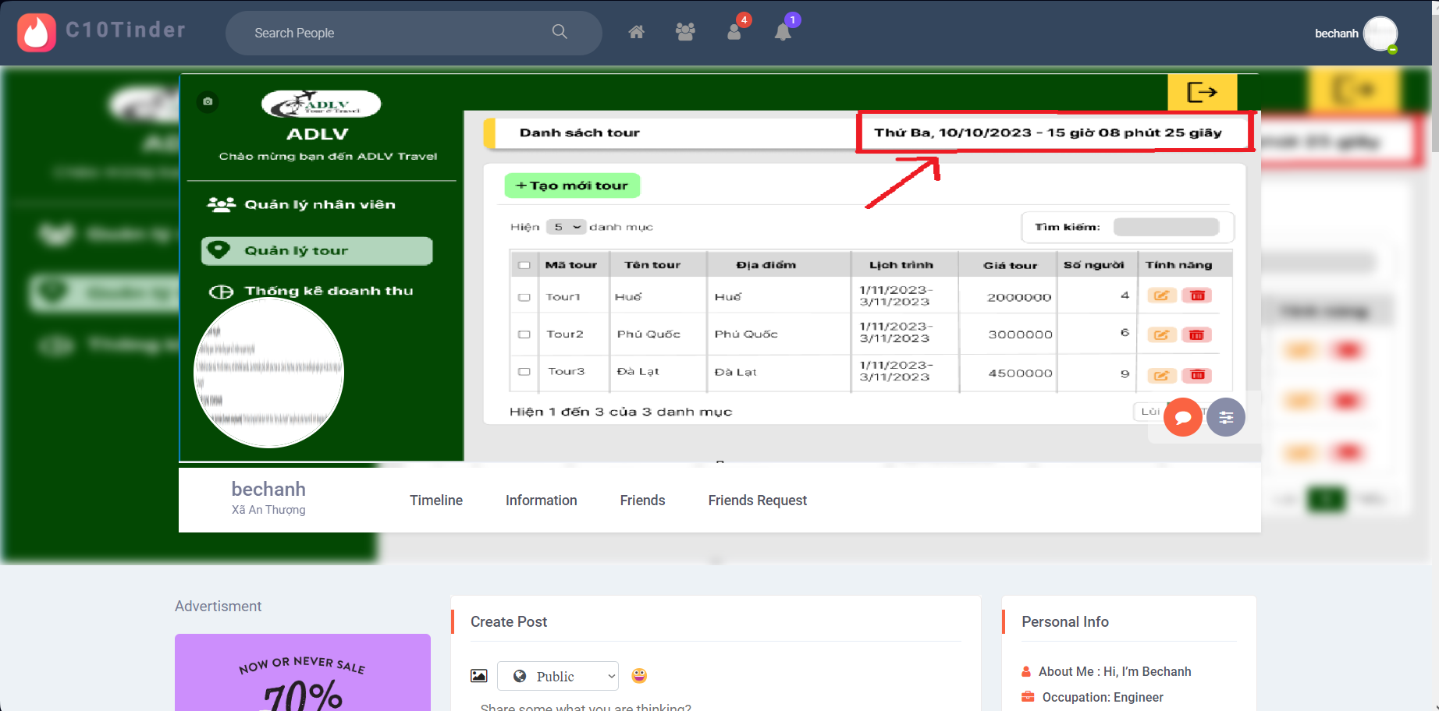
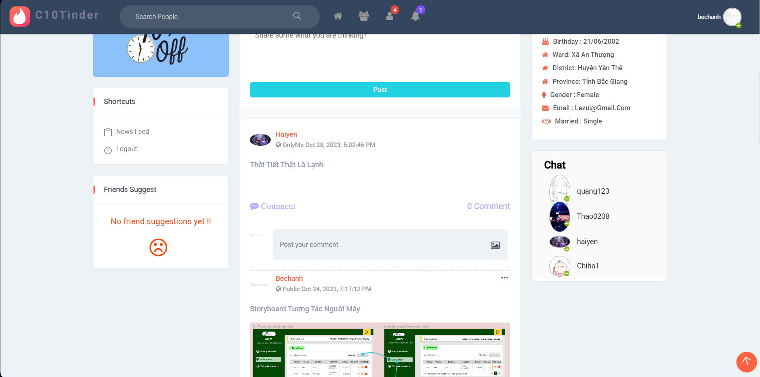
Image màn hình

Yêu cầu màn hình
- Hiển thị đúng thông tin cá nhân đã được khai báo khi đăng ký tài khoản - Hiển thị lịch sủ bài đăng, bình luận và chat - Lưu thông tin bạn bè, lời mời kết bạn - Thay đổi ảnh bìa, ảnh đại diện - Post bài

Gốc nơi di chuyển đến màn hình này
- Login -> Home-> View profile -> My page -Click vào My pages ở Shortcuts

ID | Item | IOE | Required | Min/Max | Type | Data type | Default | Table | column | Screen transition | Note
1 | My pages | E |  |  | link
2 | User Name | O |  |  | label |  |  | user | usename |  | Hiển thị tên mà mình đã đăng kí
3 | Camera avatar Background_camera icon | E |  |  | button |  |  | social_network.user | user_background |  | Thay đổi background Mở cửa sổ open cho phép chọn Định dạng ảnh:png or .jpeg/.jpg. Nếu không đúng định dạng thì hiển thị mess:"Avatar image extension must be .png or .jpeg/.jpg" Dung lượng ảnh <= 2MB,chọn ảnh lớn hơn hiển thị mess:"Avatar contain maximum 2MB".
4 | Image avatar Background_image | O |  |  | image |  |  | social_network.user | user_background |  | Hiển thị background của user
5 | Send mess | E |  |  | button |  |  |  |  |  | Mở ra khung chat hover hiển thị: "Send Message"
6 | Icon camera ( profile images) Avatar_camera icon | I |  |  | button |  |  | social_network.user | user_avatar |  | Mở cửa số open cho phép chọn 1 ảnh Định dạng png,jpeg,jpg. Không đúng định dạng hiển thị mess:"Background image extension must be .png or .jpeg/.jpg" Dung lượng >= 2MB,chọn ảnh lớn hơn hiển thị mess :"Background contain maximum 2MB".
7 | Profile image Avatar_image | O |  |  | image |  |  | social_network.user | user_avatar |  | Hiển thị ảnh profile của user
8 | Timeline | E |  |  | link |  |  |  |  | Timeline | Hiển thị màn hình timeline page của account bao gồm : Advertisment, Friends suggest, Postlist, Personal info, Chat.
9 | Information | E |  |  | link |  |  | social_network.user |  | information | Hiển thị đúng thông tin mà mình lấy ra từ bảng user : About me, occupation, birthday, ward, district, province, gender, email, married
10 | Ward | O |  |  | label |  |  | social_network.user social_network.name | ward_id ward_name |  | Hiển thị ward của account
11 | Scroll bank to top |  |  |  | button |  |  |  |  |  | Chỉ hiển thị khi hearder của account bị khuất Click vào cuộn lên đầu trang Ngưng hiển thị khi hearder không bị khuất.
12 | Edit profile image | I |  |  | button |  |  | social_network.user | user_avatar user_background |  | Bao gồm các giá trị :Updata profile photo,Update hearder photo
8 | Friends | O |  |  | button |  |  | social_network.user social_network.friend |  | list friends | Hiển thị list friend theo format Hiển thị tối đa 4 profile 1 dòng Truy cập page của friend account khi click vào username
9 | Search friends | I |  |  | textbox | varchar | placehoder:"search friends |  |  |  | Nếu không nhập hiển thị tên bạn bè mà mình đã tìm lần trước đó Nếu nhập tương đối hiển thị 4 profile mà mình muốn tìm Nếu nhập tuyệt đối hiển thị duy nhất một người Cho phép tìm kiếm friend của user bằng username
10 | Icon tìm kiếm | E |  |  | icon |  |  |  |  |  | Hiển thị kết quả tìm kiếm Hiển thị tối đa 4 profile 1 dòng
11 | Detele friend | E |  |  | button |  |  |  |  |  | Hiển thị pop-up:"Are you sure you want to delete this friends" This action cannot be undone Cho phép xóa hoặc không
12 | Icon X | E |  |  | icon |  |  |  |  |  | Đóng popup detele friend
13 | Icon cancel | E |  |  | icon |  |  |  |  |  | Đóng popup detele friend
14 | Detele | IE |  |  | button |  |  | social_network.friend |  |  | Xóa friends và đóng popup,lưu thông tin vào trong DB
15 | View more | O |  |  | button |  |  |  |  |  | Hiển thị khi chưa view hết friend Click view thêm 1 dòng profile ( tối đa 4 profile ) Ngưng hiển thị khi đã hết đã hết friend
16 | Friends request | O |  |  | label |  |  | social_network.user social_network.friend |  |  | -Account không có friend request hiển thị :" Curretly there are no friend requests !!" -Account có friend request : Hiển thị list theo format view Hiển thị tối đa 4 profile 1 dòng Truy cập page của user gửi friend request khi click vào username
17 | Remove | E |  |  | button |  |  |  |  |  | Mở popup detele friend request
18 | Detele friend request | E |  |  | button |  |  |  |  |  | HIển thị pop-up :" Are you sure want to detele this request.Warning: can not undo" Hiển thị khi click vào remove. Cho phép xóa request hoặc không.
19 | Icon X | E |  |  | icon |  |  |  |  |  | Đóng popup detele friend request
20 | Icon cancel | E |  |  | icon |  |  |  |  |  | Đóng popup detele friend request
21 | Detete | IE |  |  | button |  |  | social_network.friend_request |  |  | Xóa friend request và đóng popup,lưu thông tin vào DB.
22 | Add friend | IE |  |  | button |  |  | social_network.friend_request social_network.friends |  |  | Accept friend request và đóng popup,lưu thông tin vào DB
23 | Shortcuts newfeed | E |  |  | link |  |  |  |  | newfeed | Hover vào thì đổi sang màu đỏ text "My page" Chuyển hướng đến màn hình Newfeed
24 | Shortcuts logout | E |  |  | link |  |  |  |  | login | Hover vào thì đổi sang màu đỏ của text "Log out" Đăng xuất khỏi tài khoản Chuyển hướng về màn hình Login
25 | Personal info | O |  |  | label |  |  | user |  |  | Hiển thị thông tin được lấy ra từ bảng user "about me - occupation -birthday -ward -district -province -gender - email -married"
26 | Chat | E |  |  | button |  |  |  |  |  | Tham chiếu màn hình Chat
27 | Friends suggest | O |  |  | label |  |  |  |  |  | Tham chiếu màn hình Friends suggest
28 | Create post | O |  |  | label |  |  |  |  |  | Tham chiếu màn hình Create post

Chat
ID màn hình |  | Chat | Tên màn hình |  | Chat | Người tạo |  | Le Vui | Ngày tạo |  | 2023-10-28

Image màn hình
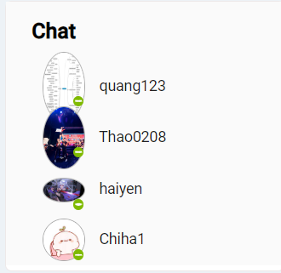
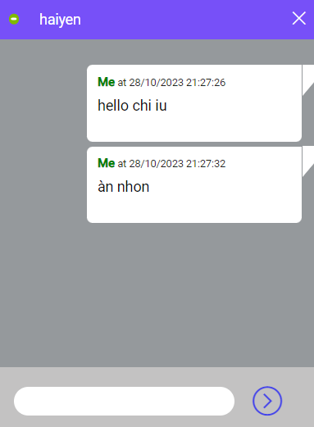

Yêu cầu màn hình
1. Mở boxchat 2. Hiển thị các tin nhắn đã chat

Gốc nơi di chuyển đến màn hình này
1. Login thành công 2. Tại Newsfeed/My Pages/Friend's Page

ID | Item | IOE | Required | Min/Max | Type | Data type | Default | Table | Column | Screen transition | Note
1 | Open box chat | E |  |  | textlink |  |  |  |  |  | - Click vào user's avatar, hệ thống sẽ hiển thị boxchat với user đó, cho phép chat với user đang offline - Chỉ cho phép chat với Friends
2 | Close box chat | E |  |  | button |  |  |  |  |  | Click button "x" để đóng box chat
3 | User box chat | E |  |  | pop-up |  |  |  |  |  | Cho phép có thể chat được với nhiều users là Friend cùng 1 lúc TBD: Hiển thị nhiều box chat cùng lúc
4 | Time in box chat | O |  |  | time | dd/mm/yy - hh/mm/ss |  |  |  |  | - Hiển thời gian theo trình tự từ xa nhất đến gần nhất với thời gian thực tế - Hiển thị list các tin nhắn gần nhất => lâu nhất trong boxchat, cho phép nhập nhiều ký tự, tin của mình trong khung màu trắng và tin của đối phương trong khung màu xanh
5 | Emoji/Sticker | I/O |  |  | icon/sticker |  |  |  |  |  | TBD: Cho phép chọn/search emoji/sticker để gửi
6 | Send video/image | I/O |  |  | file |  |  |  |  |  | TBD: Cho phép chọn video/ảnh định dạng .png or .jpg có dung lượng dưới <=2MB để gửi
7 | User's avatar | E |  |  | image | longtext |  | user | user_avatar |  | Hiển thị đúng avatar đã được user cập nhật, click vào để view toàn bộ avatar
8 | User's name | E |  |  | textlink |  |  | user | user_name |  | Hiển thị đúng tên đã được user cập nhật, click vào tên thì màn hình hệ thống điều hướng sang user's pages
9 | Chat List | E |  |  | label |  |  |  |  |  | - Hiển thị danh sách 10 users đã là bạn bè theo thời gian kết bạn từ lâu nhất giảm dần đến thời gian gần với thời gian thực tế, từ user thứ 11 cần click text "View More" - Có thanh scroll dọc để kéo lên/trượt xuống danh sách
10 | Status | E |  |  | label |  |  |  |  |  | Cho phép biết được user đang online/offline
11 | Content | I/O |  | 20000 | textbox | varchar |  |  |  |  | - Nhập quá 20000 ký tự, hiển thị mess: "Content contain maximum 20000 characters!" - Click button "Send"/Enter để gửi tin

